经典4方向版
界面 |  |  |  |  |  |  | 角色参考
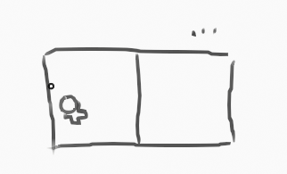
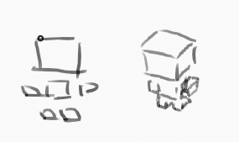

 |  |  |  |  | 左屏拖拽移动 |  |  |  |  | 4CM
 |  |  |  |  | 右屏点击射击

资源 |  |  |  |  | 技术 |  |  | 武器
UI | 移动按钮 |  |  |  |  | 射线检测 | 绘制运动线 |  | 基本低伤武器 | 慢速高伤武器 | 速射低伤武器 | 速射高伤武器 | 发射型爆炸武器 | 投掷型爆炸武器
 | 按钮基座

模型 | 角色 | 场景 | 道具 | 建筑
 | 玩家 | 空地 | 木箱
 | 武器 | 布局块 | 油桶
 | 子弹
 | 敌人

动作 | 角色 | 敌人
 | 待机 | 待机
 | 移动 | 移动
 | 攻击 | 攻击
 | 射击 | 射击
 | 移动射击? | 移动射击?
 | 移待切换x2 | 移待切换x2
 | 受击x4 | 受击x4
 | 死亡x4 | 死亡x4

特效 | 运动线
 | 喷溅块
 | 爆炸

同时按键测试https://www.xem.us/rollover/rollover.html

typematic delay |  | 按住时,后续信号会有延迟

